Feuil1
 |  |  | Surface, en m² | Suff. Supp. | Surface maximum
Salle | 19 | 6 | 114 | 23 | 91
Terrasse |  |  | 36 | 7 | 29

 | Restauration gastronomique | Restauration traditionnelle | Restauration à thème | Restauration rapide
Surface/client, en m² | 1.7 | 1.4 | 1.2 | 0.9
Nombre de clients en salle | 54 | 65 | 76 | 101
Nombre de clients en terrasse | 17 | 21 | 24 | 32
Nombre total de clients | 70 | 86 | 100 | 133

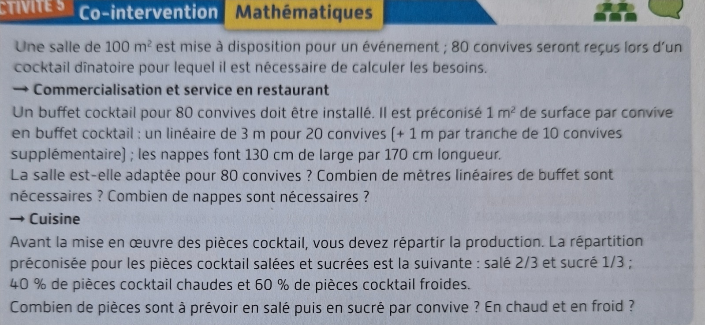

Nombre de m² nécessaire: | 143
Pièces cocktail chaudes : | 32
Pièces cocktail froides : | 48
Sucré | 53
Salé | 27

